상품제안서
영웅소맥잔-히어로쏘맥잔(기성) | 상품코드: F09003

 |  |  |  |  |  |  | 02-412-0044 | www.easy1.co.kr
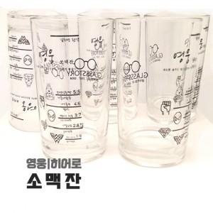

【상세/제작정보】 | ★해당제품은 기성품으로 주문제작시 디자인 크기 및 난이도에 따라 단가 변동있습니다. ★ 전사인쇄 지워짐X

【인쇄/포장옵션】 | 실크, 풀칼라 / 포장불가능

【공급단가】 | 수량 | 500~ | 1,000~ | 3,000~ | 5,000~ | 10,000~
*VAT별도 | 단가 | 3,720원 | 3,600원 | 3,490원 | 3,370원 | 3,260원

【상품 URL】 | https://easy1.co.kr:443/src/goods_detail.php?gdno=9003

